2024_04_data
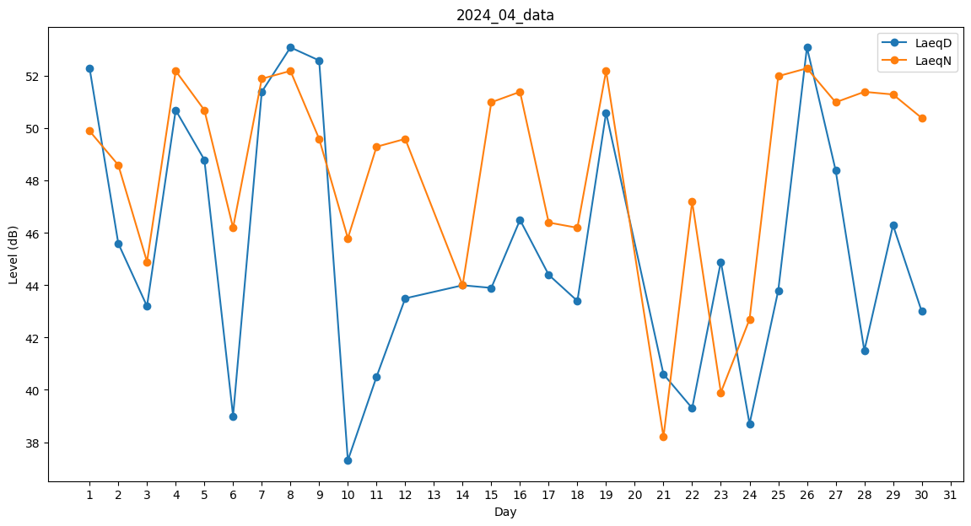
Day | LaeqD | LaeqN
1 | 52.3 | 49.9
2 | 45.6 | 48.6
3 | 43.2 | 44.9
4 | 50.7 | 52.2
5 | 48.8 | 50.7
6 | 39 | 46.2
7 | 51.4 | 51.9
8 | 53.1 | 52.2
9 | 52.6 | 49.6
10 | 37.3 | 45.8
11 | 40.5 | 49.3
12 | 43.5 | 49.6
13 | 0 | 48.4
14 | 44 | 44
15 | 43.9 | 51
16 | 46.5 | 51.4
17 | 44.4 | 46.4
18 | 43.4 | 46.2
19 | 50.6 | 52.2
20 | 44.5 | 0
21 | 40.6 | 38.2
22 | 39.3 | 47.2
23 | 44.9 | 39.9
24 | 38.7 | 42.7
25 | 43.8 | 52
26 | 53.1 | 52.3
27 | 48.4 | 51
28 | 41.5 | 51.4
29 | 46.3 | 51.3
30 | 43 | 50.4

